상품제안서
나빌레라 붉은말 자개볼펜+리필심세트 | 상품코드: S47146

 |  |  |  |  |  |  | 02-713-8555 | www.synergygift.co.kr
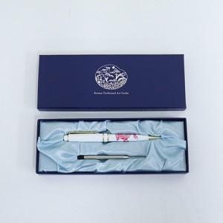

【상세/제작정보】

【인쇄/포장옵션】 | 레이저 / 포장지포장

【공급단가】 | 수량 | 20~ | 100~ | 300~ | 500~ | 1,000~
*VAT별도 | 단가 | 14,370원 | 14,030원 | 13,450원 | 13,110원 | 12,760원

【상품 URL】 | https://www.synergygift.co.kr:443/src/goods_detail.php?gdno=47146

